記入フォーマットの説明
研修記録シートは指定された提出期間がございます。 提出前に、記入漏れがないか確認をお願いいたします。 研修受講の際は研修終了後すぐに入力できるよう あらかじめご準備ください。

研修記録シート （記入フォーマットの説明）

この研修記録シートは｢受講前」、「受講直後」、「受講3ヶ月後」に研修の評価をするものです。 受講にあたり、下記の手順で記録と提出をお願いします。

（1）シートの種類

 | このシートは3種類で構成されています。
研修を通して1枚
科目毎に1枚ずつ

シート
1
シート
2
シート
3
●シート1（目標）
●シート2（評価）
●シート3（振り返り）

シート
1
 |  | ①研修記録シート1（目標） 「受講者」と「管理者」が受講に当たっての目標と評価（効果）を共有するためのシートです。 |  |  |  |  |  |  |  |  |  |  | 提出必須

 | 受講前
 | （1） | 現在の[受講者の現況]を記入してください。
 | （2） | [受講者記入欄]に、研修後にどのような行動ができるようになりたいか等の受講目標（※注1）を記入してください。
 | （3） | 現在、介護支援専門員として従事している、かつ管理者が自身ではないと回答された場合だけ、[管理者記入欄]に事業所管理者が「受講者に研修で学んで欲しいことや期待すること」を記入してください。（※注2）

 | 受講3ヶ月後
 | 必ず「受講3ヶ月後」に記入してください。「受講前」や「受講直後」の時点では記入しないでください。
 | （1） | 受講3ヶ月後の[受講者の現況]を記入してください。
 | （2） | [受講者記入欄]に、目標の達成と実践への活用の状況等の受講成果（※注1）について自己評価を記入してください。
 | （3） | 受講3ヶ月後に、介護支援専門員として従事している、かつ管理者が自身ではないと回答された場合だけ、[管理者記入欄]に事業所管理者が「受講者の目標の達成と実践への活用状況等の受講成果」を記入してください。（※注2）

 | （※注1）「受講者」と「管理者」が情報を共有しながら記入してください。受講者が管理者本人、または、介護支援専門員として実務に就いていない等の場合、受講者のみで決めてください。

 | （※注2）
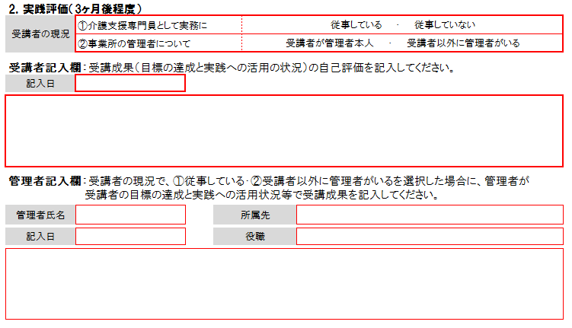
現況で、実務に従事しているが管理者は自身ではないという場合、
[管理者記入欄]に、必ず事業所の管理者が記入してください。

※「受講前」と「受講3ヶ月後」で管理者が異なる場合は、記入する時点の管理者が記入してください。

シート
2
 |  | ②研修記録シート2（評価） 「受講者」が研修の「受講前」「受講直後」に自己評価を、「受講3ヶ月後」には実践評価を 記入するためのシートです。 |  |  |  |  |  |  |  |  |  |  | 提出必須

 | 科目毎にシートがあり、学ぶ内容に沿って自己評価（実践評価）を記入します。
 | 自己評価は、（４）できる、（３）概ねできる、（２）ほとんどできない、（１）全くできないの4段階評価です。

 | 受講前 |  |  |  | 各項目について、受講前の時点での自己評価を記入してください。評価の内容は問いません。

 | 受講直後 |  |  |  | 該当科目の研修後に、受講直後の自己評価を記入してください。評価の内容によっては修了と
 |  |  |  |  | 認められない場合があります。（※注3）

 | 受講3ヶ月後 |  |  |  | 受講3ヶ月後の実践評価のみ「（0）実務についていない」を含む5段階評価です。
 |  |  |  |  | 受講3ヶ月後を目途に、実践で活用した際の自己評価を記入してください。評価の内容によっては
 |  |  |  |  | 修了と認められない場合があります。（※注3）

 | （※注3） |  | 「受講直後」、「受講3ヶ月後の評価」については、（２）ほとんどできない、（１）全くできない、と評価する項目は
 |  |  | 修了を認められず、当該科目については再受講が必要となる場合があります。やむをえず（２）ほとんどできない、
 |  |  | （１）全くできない、と評価する際は、備考欄に管理者と相談し、具体的な対応策を記入してください。記入が
 |  |  | ない場合や内容に不備がある場合は修了を認められません。（受講者が管理者本人である等、相談すべき
 |  |  | 管理者がいない場合は受講者のみで記入すること）

 |  |  | 具体的な対応策とは、研修を受講してもその項目を修得できなかった理由と、それに対する補完方法です。

 |  | 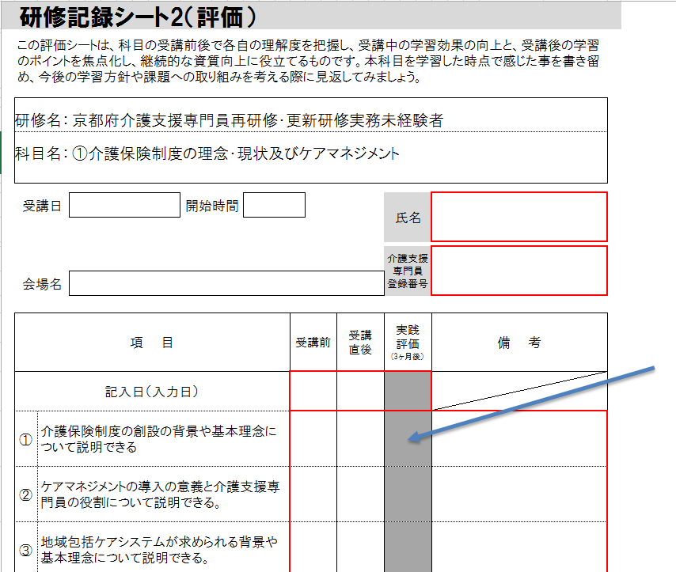 |  |  |  |  |  | ※受講日について、 「受講前」は、記入不要です。 研修当日、「受講直後」の評価を記入する際に合わせて 記入してください。 ※受講3ヶ月後に受講者が実務に就いていない場合、 ②研修記録シート2（評価） 実践評価(3ヶ月後）欄は（0）を記入してください。 （0）実務についていない場合は、備考欄の記入は不要です。 （２）ほとんどできない、（１）全くできない、と評価する場合は 備考欄に具体的な対応策を記入してください。

シート
3
 |  | ③研修記録シート3（振り返り） 「受講者」が科目の学習時に感じた事を書き留め、今後の学習方針や取り組みの検討 時に見返すためのシートです。 |  |  |  |  |  |  |  |  |  | 任意提出

 | ※科目毎にシートがあり、修了後も関連した内容を書き留め、記録しておきます。

 | 受講直後 |  |  |  | 受講直後から継続して記入します。理解したこと、出来なかったこと、主観的・感情的な記述 （嬉しかったこと、腑に落ちたこと、講師の話し方など感情的な内容）も重要なので記入します。

（2）入力方法

本ファイル（Excel）を |  |  |  | 受講前 |  |  | に作成していただき、その後の |  | 受講直後 | ・ | 受講3ヶ月後 |  |  | では、
それぞれ必須項目を入力して上書き保存をしていただきます。研修を通して、1つのファイルで、ファイル名も変更しません。

① | 入力後は忘れずに保存してください。
 | ファイル名は「受講コース名」「介護支援専門員登録番号（8桁）」「苗字（姓）」で保存してください。この規則に沿ったファイル名以外で保存されている場合、管理ができず受付していないとみなされる場合があります。

 | 例）再研修Ｑコース受講する介護花子さん（登録番号26123456）の場合 ⇒ 再Ｑ26123456介護
 | 例）実務未経験者Ｔコース受講する介護花子さん（登録番号26123456）の場合 ⇒ 未Ｔ26123456介護
 |  | ※「介護支援専門員登録番号（8桁）」等数字は半角数字にしてください。

② | セキュリティの警告でマクロが無効となっている場合は｢コンテンツの有効化」をしてください。

③ | 保存の際に下記のような表示が出た場合は「OK」を押してください。

（3）提出方法

①受講前

 | 記入箇所 |  |  | ①研修記録シート１（目標） 1.受講前
 |  |  |  | ②研修記録シート２（評価） 受講前 全17科目

 | 提出期日 |  |  | 受講決定通知書（受講票）に記載

 | 送 信 先 |  |  | kiroku@kyotocm.jp

②受講直後

 | 記入箇所 |  |  | ①研修記録シート２（評価） 受講直後 全17科目

 | 提出期日 |  |  | 受講決定通知書（受講票）に記載

 | 送 信 先 |  |  | kiroku@kyotocm.jp

③実践評価（3ヶ月後程度）

 | 記入箇所 |  |  | ①研修記録シート１（目標） 2.実践評価(3ヶ月後程度）
 |  |  |  | ②研修記録シート２（評価） 実践評価（3ヶ月後） 全17科目

 | 提出期日 |  |  | 受講決定通知書（受講票）に記載 ※研修最終日のオリエンテーションで詳細説明
 |  |  |  | 元データは必ずご自身で保管しておいてください。
 |  |  |  | 介護支援専門員として実務に就いていない等の場合も提出は必要です。

 | 提 出 先 |  |  | kiroku@kyotocm.jp

◆提出時の注意

○送信メールについて
1． | メールの件名は添付する研修記録シートのファイル名と同名にしてください。研修記録シートは指定された件名以外で送信された場合は、研修記録シートの提出メールとして認められず受付できません。またコースごとで管理されているため、誤った件名で送信された場合も、受付ができない場合があります。

2． | 送信いただいたメールには、必ずメール送信日から1週間以内に「受付完了メール」もしくは「訂正依頼メール」を【送信されたメールアドレス】宛に返信します。なお、メール確認や返信等は常時対応していないため、受信後すぐに返信できない場合があります。送信日から1週間はお待ちいただきますようお願いします。 ※担当者は事務局に常駐していないため、電話での受信確認は対応できません。ご了承ください。

 |  | ◎受付完了メール…提出された研修記録シートに不備がなく、受付が完了したことをお知らせします。
 |  | ◎訂正依頼メール…提出された研修記録シートに不備があることをお知らせします。再提出が必要です。
 |  | ※送信に対して上記の返信がない場合は、送信エラーの可能性があるため再度送信してください。
3． | 訂正依頼があった場合は記載されている指示に従って指定された期限までに再提出をしてください。「受付完了メール」が届くまでは、受付とはなりません。

4． | よくある間違いについて |  |  |  |  | ※送信前に下記を確認して、不備が無いか見直しをしてください。
 | ①提出されたファイルが違う、またはフォーマットが編集されているファイル
 |  | 研修記録シートは各研修で専用のフォーマットが用意されております。指定のフォーマット以外で提出された場合は受付ができませんので注意してください。

 |  | ×令和6年度の再研修・実務未経験者研修以外のフォーマットの研修記録シート
 |  | ×Excelファイル以外の形式のファイル（ファイル名の後ろにある拡張子が「.xls」または「.xlsx」以外のファイル）
 |  | ×ファイル内のシートやセルが削除または挿入されているもの

 | ②ファイル名やメールの件名が正しくありません。
 |  | (2)入力方法①で示された規則に従ってファイル名を修正してください。提出のタイミングでファイル名を変更する必要はありません。メールの件名は添付する研修記録シートのファイル名と同じにしてください。 ファイル名やメールの件名が正しくない場合、提出の管理が十分にできず未提出扱いとなる場合があります。

 | ③必須事項への記入漏れや、記入内容に間違いがあります。
 |  | ■シート1「管理者記入欄」
 |  | 管理者が受講者本人のため未記入
 |  | → | 未記入は不備です。「受講者本人が管理者である」や「実務についていない」等、理由を記入してください。

 |  | 管理者記入日・氏名・役職欄等に記入漏れがある
 |  | → | 記入日については同日に記入した場合も、省略せずに入力してください。
 |  | ■シート2（評価）
 |  | → | シートは科目ごとに分かれており、全14シートあります。「記入日欄」「自己評価欄（場合によって備考欄）」で1項目でも入力漏れがある場合は不備となります。

 | ④1件のメールで複数人の研修記録シートが添付されている。
 |  | ②でも記載している通りメールの件名で受信管理をしているため、1件のメールに複数人の研修記録シートを添付すると管理ができません。同一法人のメールアドレスを使用される場合も必ず1件1件メールを分けて送信するようにご協力をお願いします。

